Fundamentos
Sustento Normativo

A) | Párrafo 2 de NIIF 15 señala el itinerario de los 5 pasos:

B) | Se debe evaluar si el contrato o los contratos están entre las excepciones de NIIF 15 (párrafo 5)

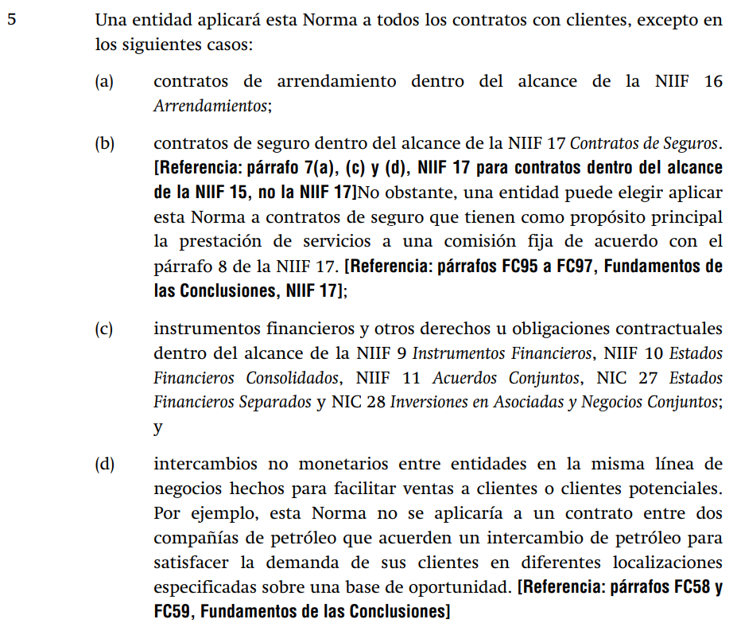

C) | El párrafo 10 de NIIF 15, indica que el contrato debe crear derechos y obligaciones exigibles
 | para poder ser considerado en el reconocimiento de los ingresos ordinarios.

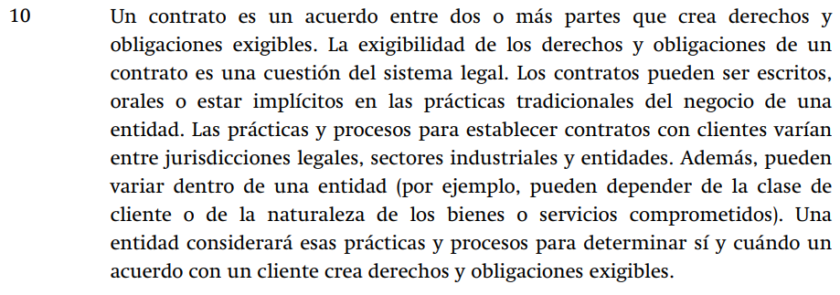

D) | La letra c) del párrafo 126 indica la distribución de los descuentos otorgados al precio de
 | la transacción o contrato.

E) | El párrafo 31 de NIIF 15 indica el momento en el cual se debe reconocer los respectivos ingresos
 | por cumplir las obligaciones de desempeño comprometidas.

